Шаблон задания
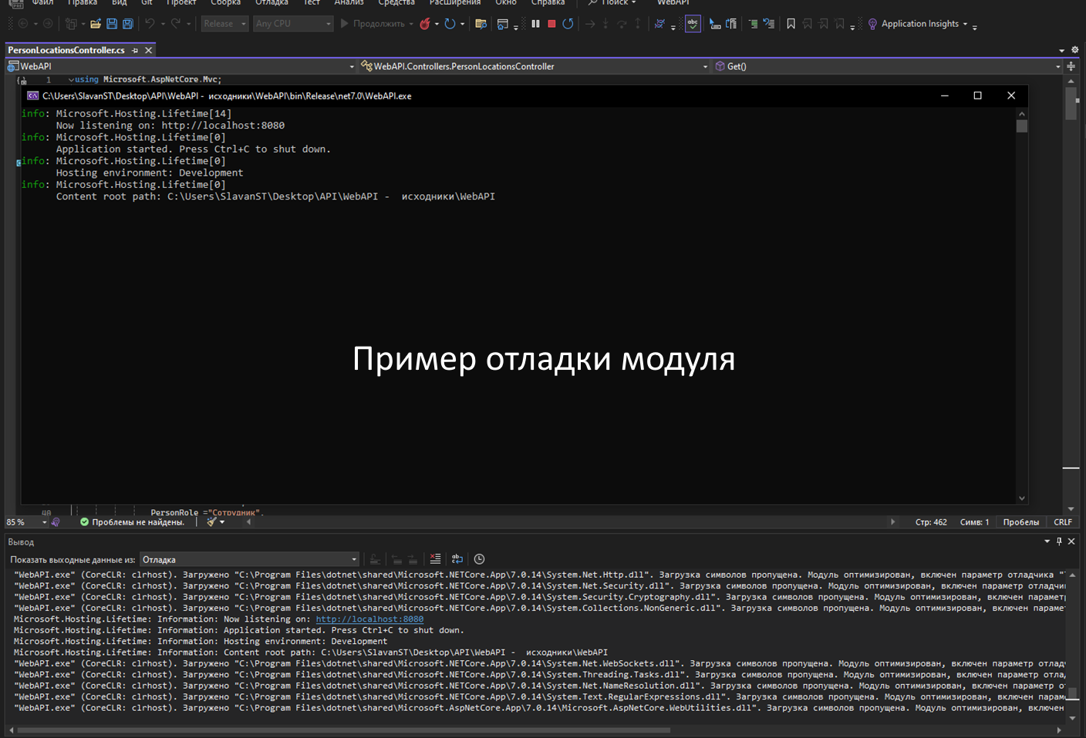
№ критерия | Вид профессиональной деятельности | Перечень оцениваемых ОК, ПК | Баллы | Перечень оцениваемых умений, навыков (практического опыта) | Критерий шаблона задания | ДЭ ПУ | Задача в шаблоне | Примечание
1 | ПМ.01 Разработка модулей программного обеспечения для компьютерных систем | ПК: Формировать алгоритмы разработки программных модулей в соответствии с техническим заданием | 12 | Умение: формировать алгоритмы разработки программных модулей в соответствии с техническим заданием | Сформирован основной алгоритм решения | 2 | Сформировать основной алгоритм решения учета заявок на ремонт оборудования в виде блок-схемы в соответствии с техническим заданием | Предполжительно UML
2 |  |  |  |  | Детализирована одна из функций системы | 2 | Детализировать в виде алгоритма одну из функций (расчета количества выполненных заявок; расчета среднего времени выполнения заявки). | Предполжительно UML
3 |  |  |  | Умение: оформлять документацию на программные средства | Документация составлена согласно стандартам | 2 | Алгоритмы представить одним из способов
4 |  |  |  | Практический опыт: разрабатывать алгоритм решения поставленной задачи и реализовывать его средствами автоматизированного проектирования | Разработан интерфейс программного модуля по составленному алгоритму в среде разработки в соответствии технического задания | 6 | Разработать интерфейс программного модуля по составленному алгоритму в среде разработки в соответствии технического задания. Реализовать последовательности алгоритма по этапам (выходные данные должны соответствовать алгоритму, обрабатывающему входные данные). Реализовать алгоритм с использованием всех необходимых данных. В качестве источников данных для реализации алгоритмов используйте динамические списки или массивы в вашем коде, если не реализовывается БД. | Само программирование
5 |  | ПК: Разрабатывать программные модули в соответствии с техническим заданием | 10 | Умение: создавать программу по разработанному алгоритму как отдельный модуль | Основные сущности представлены отдельными классами | 3 | Для работы с разными сущностями используйте разные формы, где это уместно.
6 |  |  |  | Практический опыт: разрабатывать код программного продукта на основе готовой спецификации на уровне модуля | Согласованный внешний вид приложения в соответствии с требованиями к макету | 3 | Все компоненты системы должны иметь единый согласованный внешний вид, соответствующий руководству по стилю
7 |  |  |  |  | Исходный код оформлен согласно требованию | 2 | Необходимо использовать комментарии для пояснения неочевидных фрагментов кода | Опять же xml-комментарии, закоменченных участков кода быть не должно, также комментарии должны быть в меру
8 |  |  |  |  | Реализованы программные обработки исключительных ситуаций в приложении | 2 | Реализовать программные обработки исключительных ситуаций в приложении | обработка ошибок
9 |  | ПК: Выполнять отладку программных модулей с использованием специализированных программных средств | 7 | Умение выполнять отладку и тестирование программы на уровне модуля | Выполнялась отладка и тестирование модуля | 4 | Выполнить отладку модуля. | Пример: скрин справа
10 |  |  |  | Практический опыт: использовать инструментальные средства на этапе отладки программного продукта | Отладка программного продукта производилась с использованием инструментальных средств | 3 | Выполнить отладку программного обеспечения с использованием инструментальных средств. Сохранить и представить результаты в скриншотах. | Вариант 1: Приложение запускается (также можно показать "точки останова")
11 |  | ПК: Выполнять тестирование программных модулей | 9 | Умение: оформлять документацию на программные средства | Формы для тестирования заполнены верно | 2 | Определить наборы входных данных и выполнить функциональное тестирование модуля по определенному сценарию. | Вероятно Test кейсы
12 |  |  |  | Практический опыт: проводить тестирование программного модуля по определенному сценарию | Все 5 сценариев описаны верно, полезны и тестируют добавление объектов | 2 | Провести тестирование для проверки функциональности программы (хотя бы 1 тест на 1 функцию). | Вероятно Test кейсы
13 |  |  |  | Практический опыт: использовать инструментальные средства на этапе тестирования программного продукта | Создан отдельный проект модульных тестов для проверки метода | 5 | Использовать инструментальные средства для тестирования. Представить результаты тестирования в виде протокола тестирования, в соответствии со стандартами. | Вероятно Unit тест
14 | ПМ.11 Разработка, администрирование и защита баз данных | ПК: Проектировать базу данных на основе анализа предметной области | 6 | Умение: работать с современными case-средствами проектирования баз данных. Создавать объекты баз данных в современных СУБД | ER диаграмма разработана и сохранена согласно требованиям | 2 | Необходимо спроектировать ER-диаграмму для учета заявок на ремонт оборудования. Обязательна 3 нормальная форма с обеспечением ссылочной целостности. При разработке диаграммы обратите внимание на согласованную осмысленную схему именования, создайте необходимые первичные и внешние ключи, определите ограничения внешних ключей, отражающие характер предметной области. | Наличие ER-диаграммы. Сохранение в формате PDF присутствует всегда + исходник
15 |  |  |  |  | Основные сущности определены. Отношения определены правильно (с учётом отсутствующих объектов). Созданы ограничения на связи между сущностями, отражающие характер предметной области. | 2 | Создайте все необходимые сущности, определите отношения, создайте ограничения на связи между сущностями (при наличии всех связей). | Правильность построения (совпадение с БД) (делаем БД, значит ERD берём скрином :))
16 |  |  |  |  | Разработанная база данных находится в 3НФ (при наличии минимального необходимого набора сущностей и связей) | 2 | Приведите базу данных к 3НФ (при наличии всех сущностей и связей).
17 |  | ПК: Разрабатывать объекты базы данных в соответствии с результатами анализа предметной области | 14 | Практический опыт: работать с объектами баз данных в конкретной системе управления базами данных | Созданы таблицы основных сущностей. Типы данных полей соответствуют требованиям задания. Созданы ограничения на связи между сущностями. | 2 | Создайте базу данных, используя предпочтительную платформу, на сервере баз данных, которую Вам предоставили. Создайте таблицы основных сущностей, атрибуты, отношения и необходимые ограничения. | Таблицы, типы данных, ключи, связи, Null
18 |  |  |  |  | Реализован интерфейс для работы с отчетами содержащий данные из БД | 2 | Создайте запросы к базе данных и сформируйте отчеты с выводом необходимых данных в соответствии с заданием. | для тех кто на WF - есть ADO-модель, она автоматически все запросы делает (если конечно правильно обращаться)
19 |  |  |  |  | Данные пользователей работают на основе БД | 2 | Выберите принцип регистрации пользователей в системе учета заявок на ремонт оборудования в соответствии с функциональными обязанностями.
20 |  |  |  | Практический опыт: использовать стандартные методы защиты объектов базы данных | Создана резервная копия всей стуктуры и всех данных БД | 2 | Выполните резервное копирование БД, сохраните полученные результаты. | Backup или SQL-скрипт
21 |  |  |  | Практический опыт: работать с документами отраслевой направленности | Таблицы и поля названы в соответствии с индустриальными стандартами | 2 | Выполните названия таблиц и полей в едином стиле, согласно отраслевой документации. | Только по английски | 1. Первичный ключ в каждой таблице желательно называть Id 2. Не использовать пробелы/спецсимволы/кирилицу (не знаете перевод - делайте транслитом)
22 |  |  |  | Практический опыт: использовать средства заполнения базы данных | В БД имеются данные из предоставленного импорта или тестовые данные (не менее 3-х записей) | 4 | Заказчик системы предоставил файлы с данными (с пометкой import в ресурсах) для переноса в новую систему. Заполните базу данных.
23 |  | ПК: Администрировать базы данных | 2 | Умение: применять стандартные методы для защиты объектов базы данных | Переход осуществляется в соответствии с ролью пользователя | 2 | Создайте группы пользователей. Выполните реализацию уровней доступа для различных категорий пользователей. | Не обязательно в БД. Тут может быть и самый обычный массив
24 | ПМ.04 Сопровождение и обслуживание программного обеспечения компьютерных систем | ПК: Выполнять работы по модификации отдельных компонент программного обеспечения в соответствии с потребностями заказчика | 14 | Умение: определять направления модификации программного продукта | Описаны варианты модификации программного обеспечения | 2 | Из дополнения к техническому заданию предложите варианты модификации программного обеспечения, предложения представьте в текстовом файле.
25 |  |  |  | Умение: разрабатывать и настраивать программные модули программного продукта | Имеется один пользователь с ролью Менеджер | 2 | Добавьте нового пользователя в систему. Создайте новую роль Менеджер.
26 |  |  |  |  | Настроен функционал Менеджера, в соответствии с требованием заказчика | 3 | Добавьте функционал согласно должностным инструкциям Менеджера, в соответствии с требованиями заказчика. Установите необходимые компоненты, в рамках требований заказчика на модификацию программного обеспечения, в соответствии с дополнением к техническому заданию.
27 |  |  |  | Умение: настраивать конфигурацию программного обеспечения компьютерных систем | Реализовано отслеживание качества работы по отзывам | 2 | Выполните настройку ПО эксплуатации программного обеспечения.
28 |  |  |  | Практический опыт: модифицировать отдельные компоненты программного обеспечения в соответствии с потребностями заказчика | Добавлена генерацию QR-кода для оценки работы сервиса | 5 | Добавьте функционал согласно с требованиями заказчика. | Про QR-код из дополнения Не исключена и капча
29 |  | ПК: Осуществлять инсталляцию, настройку и обслуживание программного обеспечения компьютерных систем | 4 | Умение: подбирать и настраивать конфигурацию программного обеспечения компьютерных систем | Документация составлена профессионально | 2 | Выполните настройку ПО эксплуатации программного обеспечения.
30 |  |  |  | Практический опыт: настройка отдельных компонентов программного обеспечения компьютерных систем | Документация охватывает всю систему | 2 | В рамках определения модификации программного продукта разработайте документ Руководство системному программисту в соответствии со стандартом ЕСПД.
31 |  | ПК: Осуществлять измерения эксплуатационных характеристик программного обеспечения компьютерных систем | 2 | Практический опыт: измерять эксплуатационные характеристики программного обеспечения компьютерных систем на соответствие требованиям | Определите качественные характеристики кода | 2 | Определите качественные характеристики кода такие как: полнота обработки ошибочных данных, наличие тестов для проверки допустимых значений входных данных, наличие средств контроля корректности входных данных, наличие средств восстановления при сбоях оборудования, наличие комментариев, наличие проверки корректности передаваемых данных, наличие описаний основных функций.

